Figure 1_DE
Fossil gas + LPG | 43.9%
Fuel oil | 21.7%
Other fossil fuels | 0.5%
Heat pumps | 2.0%
Direct renewables | 14.3%
District heat | 7.3%
Other sources (mainly electricity) | 10.3%
 | FIGURE 1. How does the country heat its buildings?
 | GERMANY | Energy (PJ) | Share of total | Notes
 | Scope | Residential and commercial buildings. Space heating and water heating.
 | Year | 2020 |  | Previous years also available
Energy Provided and Shares | Fossil gas + LPG | 1262.52 | 43.9%
 | Fuel oil | 624.05 | 21.7%
 | Other fossil fuels | 13.29 | 0.5%
 | Heat pumps | 57.30 | 2.0% | Not provided in this source, to find elsewhere
 | Direct renewables | 410.98 | 14.3%
 | Biomass
 | Solar thermal
 | Geothermal
 | District heat | 208.32 | 7.3%
 | Other sources (mainly electricity) | 296.63 | 10.3%
 | Total | 2873.09
 | Sources | https://www.bmwi.de/Redaktion/DE/Artikel/Energie/energiedaten-gesamtausgabe.html
 | Sources | https://www.erneuerbare-energien.de/EE/Navigation/DE/Service/Erneuerbare_Energien_in_Zahlen/Zeitreihen/zeitreihen.html
 | Sources
 | Sources

 | This is the final, desired form of the data.
 | To be updated as needed.
 | Last update: 24 February 2022.

Figure 2_DE
Fossil gas + LPG | 44.8%
Fuel oil | 22.2%
Other fossil fuels, including non-renewable district heat | 6.6%
Non-renewable electricity for heat | 5.8%
Renewable electricity for heat | 4.8%
Direct renewables for heat | 14.6%
Renewable district heat | 1.3%
 | FIGURE 2. How clean is the heat?
 | GERMANY | Energy (PJ) | Share of total | Notes
 | Scope | Residential and commercial buildings. Space heating and water heating.
Renewable share: 22.2%
 | Year | 2020
Energy Provided and Shares | Fossil gas + LPG | 1262.52 | 44.8%
 | Fuel oil | 624.05 | 22.2%
 | Other fossil fuels, including non-renewable district heat | 184.53 | 6.6% | Share of RE in DHC estimated at 18% from source below.
 | Non-renewable electricity for heat | 162.26 | 5.8%
 | Renewable electricity for heat | 134.37 | 4.8% | Estimated using share of RE in electricity
 | Direct renewables for heat | 410.98 | 14.6%
 | Biomass | 376.24 | 13.4% | From AGEE-Stat, converted from GWh
 | Solar thermal | 31.33 | 1.1%
 | Geothermal | 3.41 | 0.1%
 | Renewable district heat | 37.08 | 1.3% | Share of RE in DHC estimated at 18% from source below.
 | Ambient heat | 57.30 | 2.0%
 | Total | 2815.79 | 100.0%
 | Sources | https://www.bmwi.de/Redaktion/DE/Artikel/Energie/energiedaten-gesamtausgabe.html
 | Sources | https://www.erneuerbare-energien.de/EE/Navigation/DE/Service/Erneuerbare_Energien_in_Zahlen/Zeitreihen/zeitreihen.html
 | Sources | https://www.bmwi-energiewende.de/EWD/Redaktion/EN/Newsletter/2021/03/Meldung/direkt-account.html#:~:text=Since%202010%2C%20the%20share%20of,more%20than%2022%20billion%20kWh).
 | Sources

 | Renewable share | 582.43 | 22.7%

 | This is the final, desired form of the data.
 | To be updated as needed.
 | Last update: 24 February 2022.

BMWK data
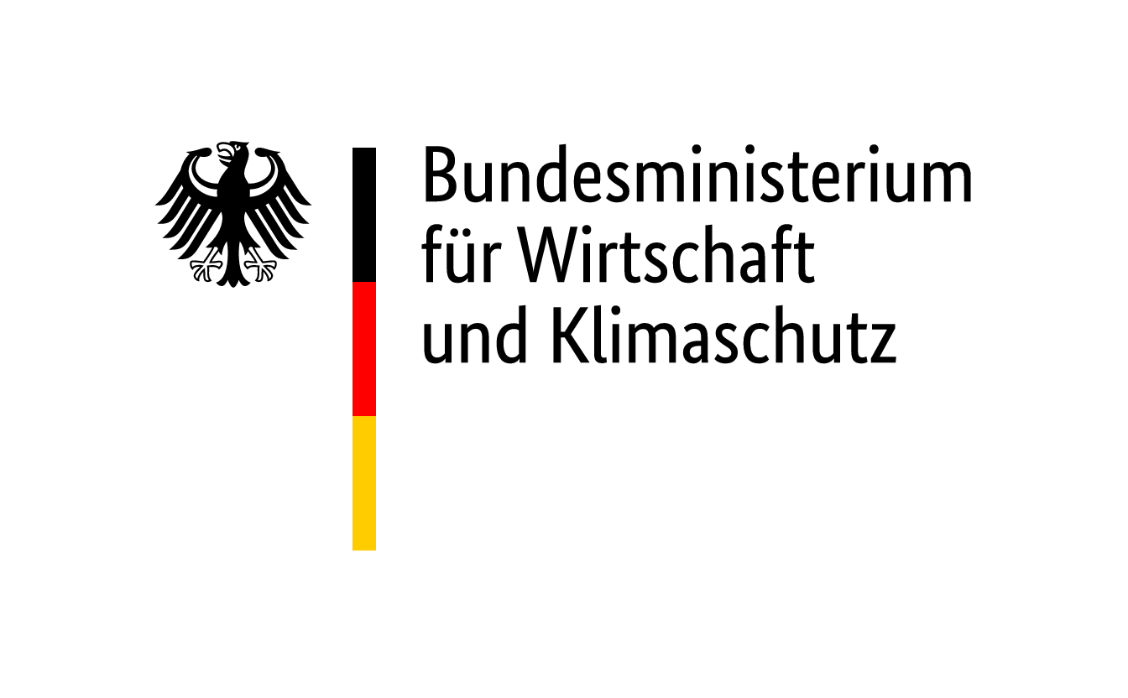

in PJ

 | 2020 | Anteil am Endenergieverbrauch des jeweiligen Sektors 2020
Endenergieverbrauch nach Anwendungsbereichen im Sektor Gewerbe, Handel, Dienstleistungen
gesamt | 1,272.8 | 100.0
Raumwärme | 513.7 | 40.4
- davon Öl | 94.5 | 7.4
- davon Vorräte aus Öl | 0.0 | 0.0
- davon Gas | 285.9 | 22.5
- davon Strom | 25.3 | 2.0
- davon Fernwärme | 15.2 | 1.2
- davon Kohle | 0.1 | 0.0
- davon Erneuerbare | 92.8 | 7.3
- davon Sonstige | 0.0 | 0.0
Warmwasser | 74.5 | 5.9
- davon Öl | 12.0 | 0.9
- davon Gas | 20.1 | 1.6
- davon Strom | 24.9 | 2.0
- davon Fernwärme | 3.2 | 0.3
- davon Erneuerbare | 14.3 | 1.1
sonstige Prozesswärme | 110.5 | 8.7
- davon Öl | 12.8 | 1.0
- davon Gas | 42.7 | 3.4
- davon Strom | 30.0 | 2.4
- davon Fernwärme | 7.2 | 0.6
- davon Kohle | 0.0 | 0.0
- davon Erneuerbare | 17.8 | 1.4
- davon Sonstige | 0.0
Klimakälte | 15.4 | 1.2
- davon Gas | 2.6 | 0.2
- davon Strom | 12.8 | 1.0
Prozesskälte | 54.7 | 4.3
- davon Gas | 0.5 | 0.0
- davon Strom | 54.2 | 4.3
mechanische Energie | 239.9 | 18.8
- davon Öl | 127.4 | 10.0
- davon Gas | 1.2 | 0.1
- davon Strom | 111.4 | 8.7
IKT | 100.5 | 7.9
Beleuchtung | 163.7 | 12.9

Endenergieverbrauch nach Anwendungsbereichen in den privaten Haushalten
gesamt | 2,411.4 | 100.0
Raumwärme | 1,645.9 | 68.3
- davon Öl | 426.5 | 17.7
- davon Vorräte aus Öl | 0.0 | 0.0
- davon Gas | 715.7 | 29.7
- davon Strom | 26.7 | 1.1
- davon Fernwärme | 165.3 | 6.9
- davon Kohle | 13.2 | 0.5
- davon Erneuerbare | 298.5 | 12.4
- davon Sonstige | 0.0
Warmwasser | 382.7 | 15.9
- davon Öl | 78.3 | 3.2
- davon Gas | 194.0 | 8.0
- davon Strom | 51.5 | 2.1
- davon Fernwärme | 17.4 | 0.7
- davon Kohle | 0.0 | 0.0
- davon Erneuerbare | 41.6 | 1.7
- davon Sonstige | 0.0 | 0.0
sonstige Prozesswärme | 142.5 | 5.9
- davon Gas | 4.3 | 0.2
- davon Strom | 138.3 | 5.7
- davon Sonstige | 0.0
Klimakälte | 4.5 | 0.2
Sonstige Prozesskälte (Strom) | 102.5 | 4.2
mechanische Energie | 20.7 | 0.9
- davon Öl | 4.4 | 0.2
- davon Strom | 16.3 | 0.7
IKT (Strom) | 76.7 | 3.2
Beleuchtung Strom) | 35.9 | 1.5

Quelle: Arbeitsgemeinschaft Energiebilanzen

AGEE_H+C
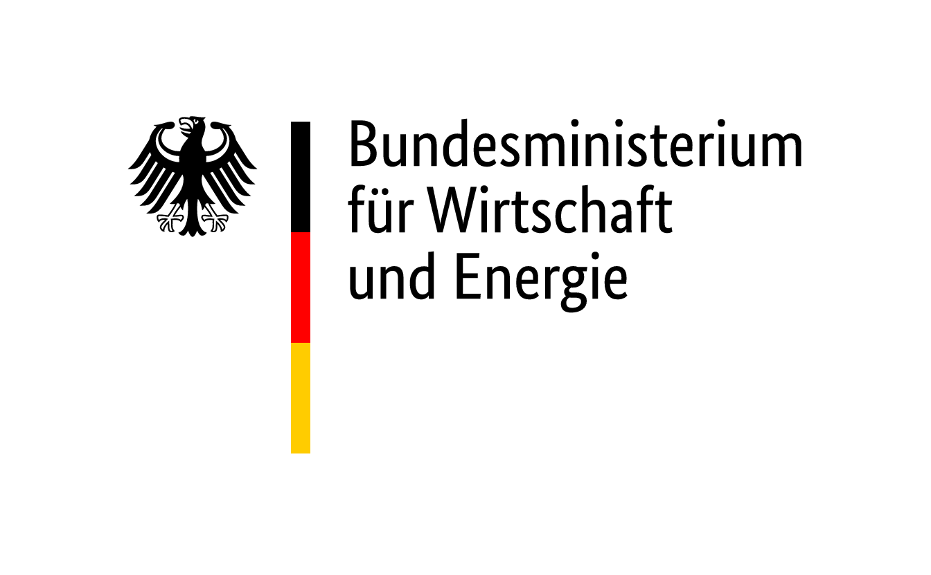
 |  |  | Tabelle 5.2: Endenergieverbrauch erneuerbarer Energien für Wärme und Kälte nach Sektoren 2003 bis 2020

 |  |  |  |  |  |  |  |  |  |  |  |  |  |  |  |  |  |  | Stand: September 2021
zurück zum Inhaltsverzeichnis

Summe | Angaben in [GWh] | 2003-01-01 | 2004-01-01 | 2005-01-01 | 2006-01-01 | 2007-01-01 | 2008-01-01 | 2009-01-01 | 2010-01-01 | 2011-01-01 | 2012-01-01 | 2013-01-01 | 2014-01-01 | 2015-01-01 | 2016-01-01 | 2017-01-01 | 2018-01-01 | 2019-01-01 | 2020-01-01
 | biogene Festbrennstoffe 1) | 73,690 | 81,081 | 83,183 | 93,415 | 97,902 | 111,871 | 106,972 | 128,630 | 117,200 | 130,172 | 132,204 | 111,233 | 114,213 | 110,667 | 112,524 | 113,080 | 114,190 | 110,878
 | biogene gasförmige und flüssige Brennstoffe 2) | 2,879 | 3,263 | 4,136 | 4,980 | 8,288 | 8,825 | 10,558 | 12,980 | 13,799 | 13,035 | 12,589 | 13,927 | 14,667 | 15,463 | 16,276 | 15,761 | 15,876 | 16,783
 | Biomethan | - | - | - | - | - | - | - | - | - | - | 1,592 | 1,958 | 2,143 | 2,263 | 2,034 | 1,940 | 1,965 | 2,098
 | biogener Anteil des Abfalls 3) | 2,467 | 2,768 | 3,210 | 3,611 | 5,743 | 855 | 966 | 1,245 | 2,086 | 2,411 | 4,188 | 4,188 | 4,419 | 4,233 | 4,807 | 5,877 | 6,314 | 6,654
 | Geothermie, Umweltwärme, Solarthermie | 5,032 | 5,133 | 5,808 | 6,780 | 7,859 | 9,192 | 10,905 | 12,154 | 13,913 | 15,182 | 16,234 | 17,811 | 19,007 | 20,023 | 21,247 | 23,364 | 24,076 | 25,702
 | Gesamt | 84,068 | 92,245 | 96,337 | 108,786 | 119,792 | 130,743 | 129,401 | 155,009 | 146,998 | 160,800 | 166,807 | 149,117 | 154,449 | 152,649 | 156,888 | 160,022 | 162,421 | 162,114

Haushalte | Angaben in [GWh] | 2003-01-01 | 2004-01-01 | 2005-01-01 | 2006-01-01 | 2007-01-01 | 2008-01-01 | 2009-01-01 | 2010-01-01 | 2011-01-01 | 2012-01-01 | 2013-01-01 | 2014-01-01 | 2015-01-01 | 2016-01-01 | 2017-01-01 | 2018-01-01 | 2019-01-01 | 43,831
 | biogene Festbrennstoffe 1) | 54,276 | 53,038 | 52,222 | 61,976 | 64,093 | 75,670 | 67,523 | 79,304 | 72,227 | 84,790 | 87,672 | 69,483 | 71,603 | 66,462 | 68,234 | 70,193 | 71,354 | 67,897
 | biogene gasförmige und flüssige Brennstoffe 2) | 39 | 65 | 144 | 337 | 865 | 872 | 1,322 | 1,653 | 1,944 | 2,321 | 2,223 | 2,540 | 2,756 | 2,954 | 3,132 | 2,880 | 2,884 | 2,912
 | Biomethan | - | - | - | - | - | - | - | - | - | - | 436 | 524 | 533 | 574 | 539 | 505 | 520 | 537
 | Solarthermie | 2,325 | 2,373 | 2,815 | 3,317 | 3,687 | 4,208 | 4,956 | 5,291 | 6,062 | 6,310 | 6,378 | 6,870 | 7,356 | 7,350 | 7,508 | 8,487 | 8,114 | 8,331
 | tiefe Geothermie 4) | 18 | 44 | 82 | 50 | 47 | 67 | 95 | 164 | 184 | 245 | 253 | 236 | 267 | 346 | 323 | 267 | 294 | 281
 | Geothermie, Umweltwärme, Solarthermie | 1,934 | 1,989 | 2,141 | 2,577 | 3,224 | 3,983 | 4,780 | 5,546 | 6,368 | 7,261 | 8,173 | 9,026 | 9,816 | 10,621 | 11,502 | 12,350 | 13,351 | 14,596
 | Gesamt | 58,592 | 57,509 | 57,404 | 68,257 | 71,916 | 84,800 | 78,676 | 91,958 | 86,785 | 100,927 | 105,135 | 88,679 | 92,331 | 88,307 | 91,238 | 94,682 | 96,517 | 94,554

GHD | Angaben in [GWh] | 2003-01-01 | 2004-01-01 | 2005-01-01 | 2006-01-01 | 2007-01-01 | 2008-01-01 | 2009-01-01 | 2010-01-01 | 2011-01-01 | 2012-01-01 | 2013-01-01 | 2014-01-01 | 2015-01-01 | 2016-01-01 | 2017-01-01 | 2018-01-01 | 2019-01-01 | 43,831
 | biogene Festbrennstoffe 1) | 6,972 | 9,581 | 9,695 | 11,120 | 11,443 | 16,046 | 16,476 | 21,237 | 15,884 | 17,589 | 18,932 | 15,221 | 17,501 | 17,174 | 17,964 | 18,365 | 19,052 | 18,952
 | biogene gasförmige Brennstoffe 5) | 1,994 | 2,152 | 2,469 | 2,728 | 4,089 | 4,156 | 5,311 | 6,276 | 7,159 | 8,119 | 7,662 | 8,508 | 9,257 | 9,820 | 10,395 | 10,044 | 9,907 | 9,935
 | biogene flüssige Brennstoffe, Biodiesel in Land- und Forstwirtschaft | 520 | 773 | 1,104 | 1,649 | 2,563 | 2,559 | 3,076 | 2,690 | 2,109 | 1,922 | 1,921 | 2,066 | 1,912 | 1,894 | 1,928 | 2,096 | 2,145 | 2,991
 | Biomethan | - | - | - | - | - | - | - | - | - | - | 1,097 | 1,366 | 1,418 | 1,485 | 1,377 | 1,270 | 1,296 | 1,287
 | Solarthermie | 203 | 190 | 213 | 230 | 248 | 266 | 294 | 299 | 326 | 325 | 317 | 331 | 346 | 340 | 342 | 383 | 364 | 372
 | tiefe Geothermie 4) | 424 | 406 | 416 | 436 | 440 | 418 | 464 | 462 | 523 | 536 | 554 | 731 | 528 | 579 | 666 | 721 | 647 | 666
 | oberflächennahe Geothermie, Umweltwärme 6) | 128 | 131 | 141 | 170 | 213 | 250 | 316 | 392 | 450 | 505 | 559 | 617 | 694 | 787 | 906 | 1,030 | 1,177 | 1,321
 | Gesamt 7) | 10,359 | 13,439 | 14,390 | 16,669 | 19,309 | 23,931 | 26,175 | 31,598 | 26,470 | 28,996 | 31,042 | 28,840 | 31,656 | 32,079 | 33,578 | 33,909 | 34,588 | 35,524

Industrie | Angaben in [GWh] | 2003-01-01 | 2004-01-01 | 2005-01-01 | 2006-01-01 | 2007-01-01 | 2008-01-01 | 2009-01-01 | 2010-01-01 | 2011-01-01 | 2012-01-01 | 2013-01-01 | 2014-01-01 | 2015-01-01 | 2016-01-01 | 2017-01-01 | 2018-01-01 | 2019-01-01 | 43,831
 | biogene Festbrennstoffe 1) | 12,442 | 18,462 | 21,266 | 20,319 | 22,366 | 20,155 | 22,973 | 28,089 | 29,089 | 27,793 | 25,600 | 26,529 | 25,109 | 27,031 | 26,326 | 24,522 | 23,784 | 24,029
 | biogene gasförmige und flüssige Brennstoffe 2) | 326 | 273 | 419 | 266 | 771 | 1,238 | 849 | 2,361 | 2,587 | 673 | 783 | 813 | 742 | 795 | 821 | 741 | 940 | 945
 | Biomethan | - | - | - | - | - | - | - | - | - | - | 59 | 68 | 192 | 204 | 118 | 165 | 149 | 274
 | biogener Anteil des Abfalls 3) | 2,349 | 2,562 | 2,858 | 3,275 | 5,430 | 619 | 728 | 1,003 | 2,067 | 2,411 | 4,188 | 4,188 | 4,419 | 4,233 | 4,807 | 5,877 | 6,314 | 6,654
 | Geothermie, Umweltwärme, Solarthermie | - | - | - | - | - | - | - | - | - | - | - | - | - | - | - | 126 | 129 | 134
 | Gesamt | 15,117 | 21,297 | 24,543 | 23,860 | 28,567 | 22,012 | 24,550 | 31,453 | 33,743 | 30,877 | 30,630 | 31,598 | 30,462 | 32,263 | 32,072 | 31,431 | 31,316 | 32,036

1) inklusive Klärschlamm
2) Summe gasförmiger Brennstoffe aus Biogas, Klärgas, Deponiegas und biogenem flüssigen Brennstoff; Biomethan separat ausgewiesen
3) biogener Anteil des Abfalls in Abfallverbrennungsanlagen mit 50 % angesetzt, ab 2008 nur Siedlungsabfälle
4) vor 2003 sind balneologische Anlagen nicht berücksichtigt
5) Summe gasförmiger Brennstoffe aus Biogas, Klärgas und Deponiegas; Biomethan separat ausgewiesen
6) Basierend auf GZB, durch Wärmepumpen nutzbar gemachte erneuerbare Wärme (Luft-Wasser-, Wasser-Wasser- und Sole-Wasser-Wärmepumpen sowie Brauchwasser- und Gas-Wärmepumpen)
7) enthält vor 2012 geringe Energiemengen aus biogenen Abfällen im GHD-Sektor

fig
